关系图
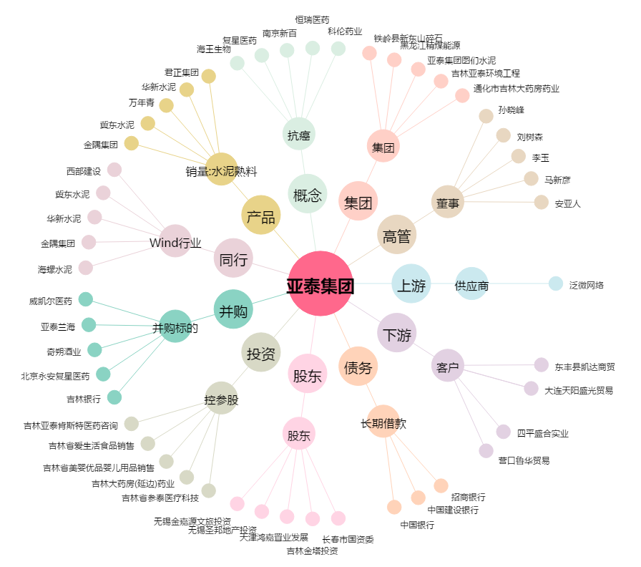
亚泰集团[600881.SH] - 关系概览图

